Index
Set 202 : Input S-T
Indikator 20201 : Personal Forschung+Entwicklung (F+E)
Bemerkung zu den Tabellen, Zeichenerklärung: 1. Folgende Zeichen wurden benutzt: Die zwei Punkten (..) ersetzen eine Zahl, wenn diese nicht verfügbar ist
((noch) nicht erhoben oder (noch) nicht berechnet.
Wenn die Tabellen gerundete Zahlen enthalten wird folgende Unterscheidung gemacht:
Ein Trennungsstrich (-) anstelle eine Zahl bedeutet, dass die entsprechende Angabe nicht vorhanden ist (Wert absolut null).
Eine Null (0) weist auf ein Wert grösser als null hin, das aber wenn gerundet gleich 0 ist.
2. Im allgemeinen ist ohne Rücksicht auf die Endsumme auf-bzw. abgerundet worden. Die Totalbeträge können deshalb geringfügig von der Summe der Einzelwerte abweichen.
Personal Forschung und Entwicklung (F+E) in der Schweiz
G8 | nach Ausbildung, 2000-2019
G220 | nach Funktion, 2000-2019
T221 | nach Nationalität, 2000-2019

Forscher/innen in der Schweiz
T3 | nach Nationalität, 2000-2019

Personal Forschung und Entwicklung (F+E) in der Schweiz nach Sektor
G201 | nach Sektor, 2000-2019
T206 | nach Sektor und Ausbildung, 2000-2019
T207 | nach Sektor und Funktion, 2000-2019
T252 | nach Sektor und Nationalität, 2000-2019

Forscher/innen in der Schweiz, nach Sektor
G253 | nach Sektor, 2000-2019
T6 | nach Sektor und Nationalität, 2000-2019 | Nota bene:
 |  | Die Tabellen, die Informationen nach dem Geschlecht enthalten befinden sich von nun an im neuen Indikator "Frauen und Wissenschaft" Femmes et science
Personal Forschung+Entwicklung (F+E) in der Schweiz, detailliert nach Sektor
Personal Forschung+Entwicklung (F+E) in der Schweiz, im Sektor Privatwirtschaft |  | Link zur Indikator
T7 | nach Funktion, Geschlecht und Nationalität, 2000-2021
G257 | nach Ausbildung, 2000-2021
G258 | nach Funktion, 2000-2021
T204 | nach F+E-Wirtschaftszweig, 2000-2021
G254 | nach F+E-Wirtschaftszweig und Funktion, 2021
T254 | nach F+E-Wirtschaftszweig und Funktion, 2000-2021
T9 | nach F+E-Wirtschaftszweig, Funktion und Ausbildung, 2000-2021
T11 | nach F+E-Wirtschaftszweig, Funktion und Nationalität, 2000-2021
T21 | nach Region, 2008-2021

Personal Forschung+Entwicklung (F+E) in der Schweiz, im Sektor Bund
T12 | nach Funktion, Geschlecht und Nationalität, 2000-2021
G259 | nach Funktion, 2000-2021
G255 | nach Ausbildung, 2000-2021
T13 | nach Departement, 2000-2021

Personal Forschung+Entwicklung (F+E) in der Schweiz, im Sektor Hochschulen
T14 | nach Funktion und Nationalität, 2000-2019
T15 | nach Institutionstyp, 2000-2019

Personal Forschung+Entwicklung (F+E) im internationalen Vergleich
G2 | in VZÄ, pro Tausend Erwerbstätige 2020
T2 | in VZÄ, pro Tausend Erwerbstätige, 1998-2020
T16 | nach Funktion, 2000-2019
T17 | nach Sektor, 2000-2019

Forscher/innen im internationalen Vergleich
T238 | in VZÄ, pro Tausend Erberbstätige, 1999-2020
T19 | nach Sektor, 2000-2019

Definitionen und Kommentare: Siehe Indikator im Internet

© 2022 OFS-BFS-UST / WSA

G8
Ind20101_G8 - F+E-Personal |  |  |  |  |  |  |  |  | Zurück zum Index
Personal Forschung+Entwicklung (F+E) in der Schweiz nach Ausbildung, 2000-2019 1
In Vollzeitäquivalenten (VZÄ) und in %
In VZÄ | Tertiärstufe Hochschulen | Tertiärstufe Höhere Berufsbildung | Andere Ausbildungen | Total | In % | Tertiärstufe Hochschulen | Tertiärstufe Höhere Berufsbildung | Andere Ausbildungen | Total
2019 | 54730 | 10927 | 20196 | 85853 | 2019 | 64 | 13 | 24 | 100
2017 | 50389 | 9742 | 18778 | 78908 | 2017 | 64 | 12 | 24 | 100
2015 | 48818 | 12883 | 19751 | 81451 | 2015 | 60 | 16 | 24 | 100
2012 | 39472 | 10174 | 25830 | 75476 | 2012 | 52 | 13 | 34 | 100
2008 | 31440 | 9081 | 21544 | 62066 | 2008 | 51 | 15 | 35 | 100
2004 | 28155 | 7580 | 16510 | 52244 | 2004 | 54 | 15 | 32 | 100
2000 | 23835 | 8820 | 19588 | 52242 | 2000 | 46 | 17 | 37 | 100
1 Da einige Unternehmen bei der letzten Datenerhebung ihre Antworten für die vorherige Erhebung berichtigt haben, mussten die Daten von 2017 revidiert werden.

Personal Forschung+Entwicklung (F+E) in der Schweiz nach Ausbildung, 2000-2019 1
In Personen (P) und in %
In P | Tertiärstufe Hochschulen | Tertiärstufe Höhere Berufsbildung | Andere Ausbildungen | Total | In % | Tertiärstufe Hochschulen | Tertiärstufe Höhere Berufsbildung | Andere Ausbildungen | Total
2019 | 85850 | 13026 | 33728 | 132605 | 2019 | 65 | 10 | 25 | 100
2017 | 78413 | 11879 | 31880 | 122172 | 2017 | 64 | 10 | 26 | 100
2015 | 76447 | 15059 | 32739 | 124246 | 2015 | 62 | 12 | 26 | 100
2012 | 63187 | 11900 | 42370 | 117457 | 2012 | 54 | 10 | 36 | 100
2008 | 52587 | 11047 | 36530 | 100164 | 2008 | 53 | 11 | 36 | 100
2004 | 45977 | 9110 | 29003 | 84090 | 2004 | 55 | 11 | 34 | 100
2000 | 42128 | 10873 | 33957 | 86957 | 2000 | 48 | 13 | 39 | 100
1 Da einige Unternehmen bei der letzten Datenerhebung ihre Antworten für die vorherige Erhebung berichtigt haben, mussten die Daten von 2017 revidiert werden.
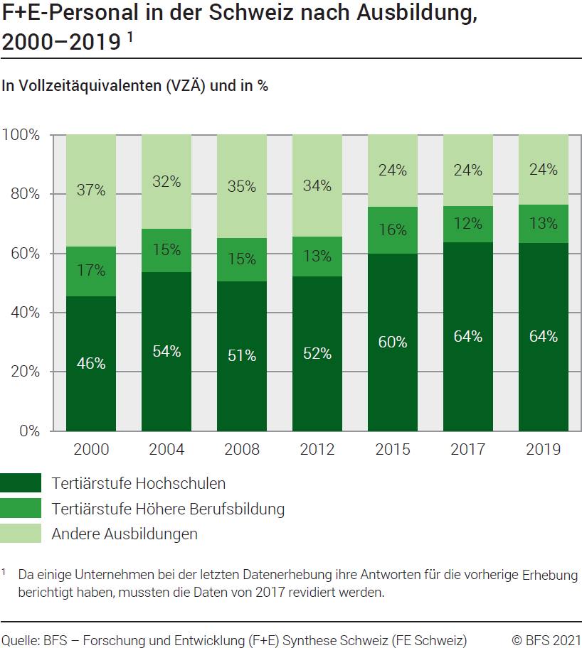

Quelle: BFS - Forschung und Entwicklung (F+E) Synthese Schweiz (FE Schweiz)
© BFS

G220
Ind20101_G220 - F+E-Personal |  |  |  |  |  |  |  | Zurück zum Index

Personal Forschung+Entwicklung (F+E) in der Schweiz nach Funktion, 2000-2019 1
In Vollzeitäquivalenten (VZÄ) und in %
In VZÄ | Forscher/ innen | F+E-Techniker/ innen | F+E-Hilfspersonal | Total | In % | Forscher/ innen | F+E-Techniker/ innen | F+E-Hilfspersonal | Total
2019 | 47699 | 25835 | 12320 | 85853 | 2019 | 56 | 30 | 14 | 100
2017 | 44273 | 21721 | 12913 | 78908 | 2017 | 56 | 28 | 16 | 100
2015 | 43740 | 24353 | 13359 | 81451 | 2015 | 54 | 30 | 16 | 100
2012 | 35785 | 21484 | 18208 | 75476 | 2012 | 47 | 28 | 24 | 100
2008 | 25142 | 21763 | 15161 | 62066 | 2008 | 41 | 35 | 24 | 100
2004 | 25394 | 17132 | 9718 | 52244 | 2004 | 49 | 33 | 19 | 100
2000 | 26003 | 16503 | 9736 | 52242 | 2000 | 50 | 32 | 19 | 100
1 Da einige Unternehmen bei der letzten Datenerhebung ihre Antworten für die vorherige Erhebung berichtigt haben, mussten die Daten von 2017 revidiert werden.

Personal Forschung+Entwicklung (F+E) in der Schweiz nach Funktion, 2000-2019 1
In Personen (P) und in %
In P | Forscher/ innen | F+E-Techniker/ innen | F+E-Hilfspersonal | Total | In % | Forscher/ innen | F+E-Techniker/ innen | F+E-Hilfspersonal | Total
2019 | 77492 | 32379 | 22734 | 132605 | 2019 | 58 | 24 | 17 | 100
2017 | 71657 | 27622 | 22892 | 122172 | 2017 | 59 | 23 | 19 | 100
2015 | 70834 | 30696 | 22715 | 124246 | 2015 | 57 | 25 | 18 | 100
2012 | 60279 | 23383 | 33794 | 117457 | 2012 | 51 | 20 | 29 | 100
2008 | 45874 | 24217 | 30073 | 100164 | 2008 | 46 | 24 | 30 | 100
2004 | 43216 | 19773 | 21100 | 84090 | 2004 | 51 | 24 | 25 | 100
2000 | 44198 | 20303 | 22456 | 86957 | 2000 | 51 | 23 | 26 | 100
1 Da einige Unternehmen bei der letzten Datenerhebung ihre Antworten für die vorherige Erhebung berichtigt haben, mussten die Daten von 2017 revidiert werden.

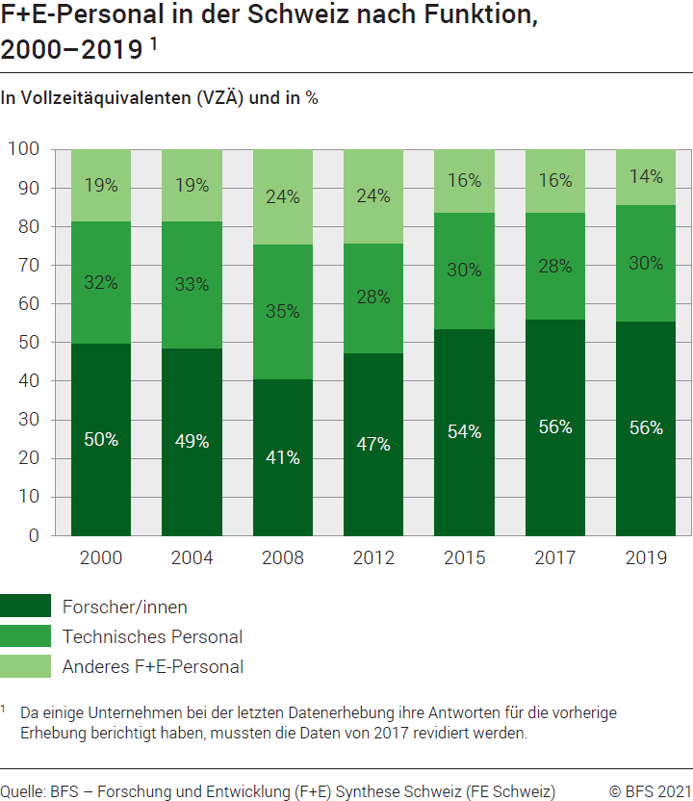

Quelle: BFS - Forschung und Entwicklung (F+E) Synthese Schweiz (FE Schweiz)
© BFS

G201
Ind20201_G201 - F+E-Personal |  |  |  |  |  |  |  |  | Zurück zum Index

Personal Forschung+Entwicklung (F+E) in der Schweiz nach Sektor, 2000-2019 1
In Vollzeitäquivalenten (VZÄ) und in %
In VZÄ | Privat- wirtschaft | Hochschulen | Bund | Total Sektoren | In % | Privat- wirtschaft | Hochschulen | Bund | Total Sektoren
2019 | 51623 | 33190 | 1041 | 85853 | 2019 | 60 | 39 | 1 | 100
2017 | 46510 | 31523 | 875 | 78908 | 2017 | 59 | 40 | 1 | 100
2015 | 50825 | 29717 | 909 | 81451 | 2015 | 62 | 36 | 1 | 100
2012 | 47750 | 26945 | 781 | 75476 | 2012 | 63 | 36 | 1 | 100
2008 | 39832 | 21425 | 809 | 62066 | 2008 | 64 | 35 | 1 | 100
2004 | 33084 | 18352 | 808 | 52244 | 2004 | 63 | 35 | 2 | 100
2000 | 36182 | 15198 | 862 | 52242 | 2000 | 69 | 29 | 2 | 100
1 Da einige Unternehmen bei der letzten Datenerhebung ihre Antworten für die vorherige Erhebung berichtigt haben, mussten die Daten von 2017 revidiert werden.

Personal Forschung+Entwicklung (F+E) in der Schweiz nach Sektor, 2000-2019 1
In Personen (P) und in %
In P | Privat- wirtschaft | Hochschulen | Bund | Total Sektoren | In % | Privat- wirtschaft | Hochschulen | Bund | Total Sektoren
2019 | 58669 | 71860 | 2076 | 132605 | 2019 | 44 | 54 | 2 | 100
2017 | 52366 | 67981 | 1825 | 122172 | 2017 | 43 | 56 | 1 | 100
2015 | 56933 | 65456 | 1857 | 124246 | 2015 | 46 | 53 | 1 | 100
2012 | 51715 | 64182 | 1560 | 117457 | 2012 | 44 | 55 | 1 | 100
2008 | 45623 | 52965 | 1576 | 100164 | 2008 | 46 | 53 | 2 | 100
2004 | 37819 | 44676 | 1595 | 84090 | 2004 | 45 | 53 | 2 | 100
2000 | 42231 | 43196 | 1530 | 86957 | 2000 | 49 | 50 | 2 | 100
1 Da einige Unternehmen bei der letzten Datenerhebung ihre Antworten für die vorherige Erhebung berichtigt haben, mussten die Daten von 2017 revidiert werden.
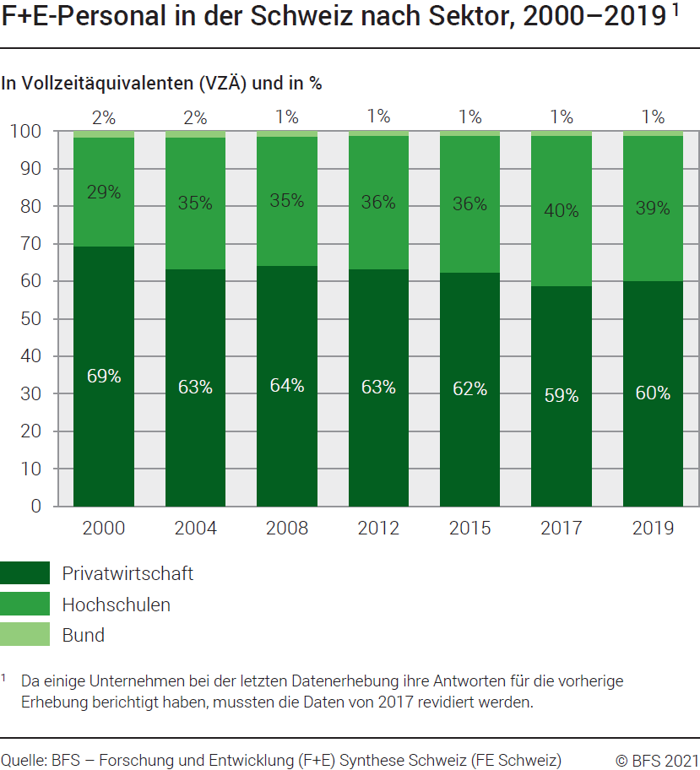

G257
Ind20101_G257 -F+E-Personal |  |  |  |  |  |  |  |  |  |  |  |  |  |  | Zurück zum Index

Sektor Privatwirtschaft
Personal Forschung+Entwicklung (F+E) in der Schweiz nach Ausbildung, 2000-2021 1
In Vollzeitäquivalenten (VZÄ) und in %

Ausbildung | In VZÄ |  |  |  |  |  |  |  | in %
 | 2021 | 2019 | 2017 | 2015 | 2012 | 2008 | 2004 | 2000 | 2021 | 2019 | 2017 | 2015 | 2012 | 2008 | 2004 | 2000
Tertiärstufe Hochschulen | 31297 | 29848 | 26906 | 26786 | 20311 | 16627 | 15503 | 14367 | 58 | 57 | 58 | 53 | 43 | 42 | 47 | 40
Tertiärstufe Höhere Berufsbildung | 9756 | 10172 | 9030 | 12124 | 9326 | 8342 | 7089 | 8362 | 18 | 20 | 19 | 24 | 20 | 21 | 21 | 23
Andere Ausbildungen | 12956 | 11979 | 10574 | 11915 | 18113 | 14862 | 10493 | 13454 | 24 | 23 | 23 | 23 | 38 | 37 | 32 | 37
Total | 54009 | 51999 | 46510 | 50825 | 47750 | 39832 | 33084 | 36182 | 100 | 100 | 100 | 100 | 100 | 100 | 100 | 100
1 Da einige Unternehmen bei der letzten Datenerhebung ihre Antworten für die vorherige Erhebung berichtigt haben, mussten die Daten von 2019 revidiert werden.

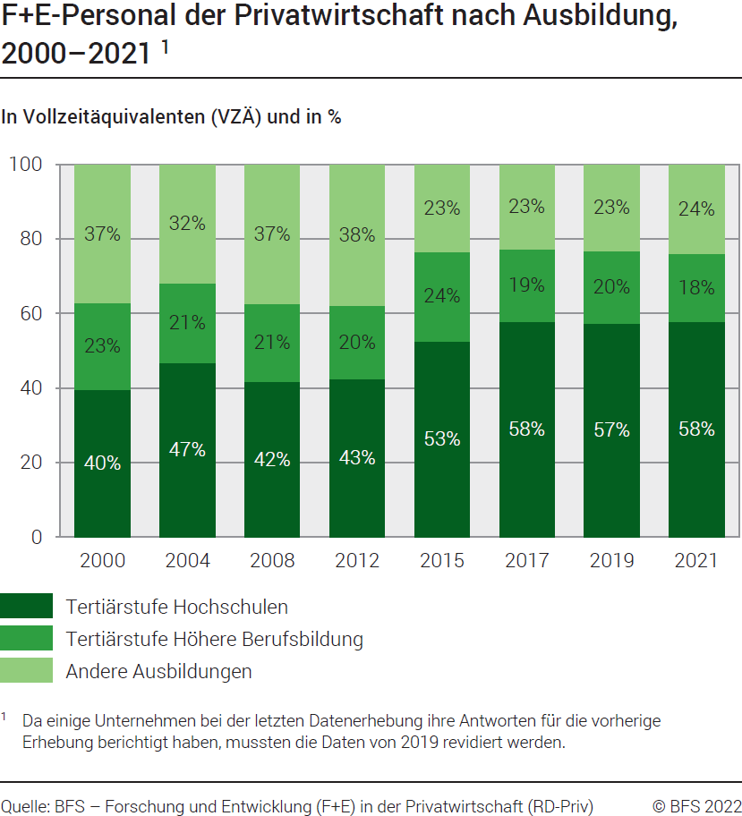

Quelle: BFS - Forschung und Entwicklung (F+E) in der Privatwirtschaft (RD Priv)
© BFS

G258
Ind20101_G258 - F+E-Personal |  |  |  |  |  |  |  |  |  |  |  |  |  |  | Zurück zum Index

Sektor Privatwirtschaft
Personal Forschung+Entwicklung (F+E) in der Schweiz, nach Funktion, 2000-2021 1
In Vollzeitäquivalenten (VZÄ) und in %

Funktion | in VZÄ |  |  |  |  |  |  |  | in %
 | 2021 | 2019 | 2017 | 2015 | 2012 | 2008 | 2004 | 2000 | 2021 | 2019 | 2017 | 2015 | 2012 | 2008 | 2004 | 2000
Forscher/ innen | 25429 | 22865 | 21094 | 21893 | 16595 | 10332 | 12636 | 16194 | 47 | 44 | 45 | 43 | 35 | 26 | 38 | 45
F+E-Techniker/ innen | 22096 | 21692 | 17708 | 20433 | 20210 | 20480 | 16127 | 15410 | 41 | 42 | 38 | 40 | 42 | 51 | 49 | 43
F+E-Hilfspersonal | 6484 | 7443 | 7707 | 8499 | 10945 | 9020 | 4322 | 4579 | 12 | 14 | 17 | 17 | 23 | 23 | 13 | 13
Total | 54009 | 51999 | 46510 | 50825 | 47750 | 39832 | 33084 | 36182 | 100 | 100 | 100 | 100 | 100 | 100 | 100 | 100
1 Da einige Unternehmen bei der letzten Datenerhebung ihre Antworten für die vorherige Erhebung berichtigt haben, mussten die Daten von 2019 revidiert werden.

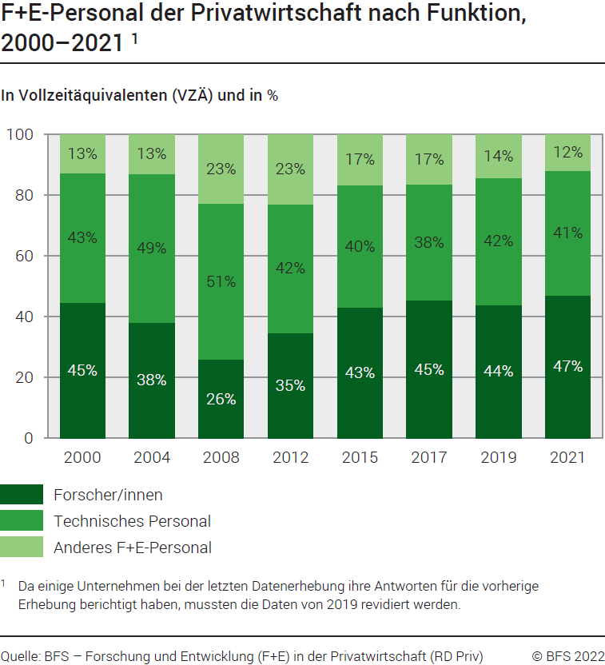

Quelle: BFS - Forschung und Entwicklung (F+E) in der Privatwirtschaft (RD Priv)
© BFS

G254
Ind20201_G254 - F+E-Personal |  |  |  |  |  |  | Zurück zum Index

Sektor Privatwirtschaft
Personal Forschung+Entwicklung (F+E) in der Schweiz nach F+E-Wirtschaftszweig und Funktion, 2021 2
In Vollzeitäquivalenten (VZÄ) und in %
Wirtschaftszweig | Forscher/innen |  | F+E-Techniker/ innen |  | F+E-Hilfspersonal |  | Total
 | VZÄ | % | VZÄ | % | VZÄ | % | VZÄ | %
Nahrungsmittel | 182 | 42 | 169 | 39 | 78 | 18 | 429 | 100
Chemie | 836 | 41 | 946 | 46 | 271 | 13 | 2053 | 100
Pharma | 8046 | 74 | 1774 | 16 | 1093 | 10 | 10912 | 100
Metall | 305 | 25 | 760 | 62 | 156 | 13 | 1222 | 100
Maschinen | 2756 | 33 | 4580 | 56 | 900 | 11 | 8236 | 100
Hochtechnologieinstrumente | 2166 | 47 | 2062 | 44 | 421 | 9 | 4649 | 100
IKT1-Fabrikation | 1171 | 25 | 3042 | 66 | 384 | 8 | 4596 | 100
IKT1-Dienstleistungen | 1333 | 24 | 3648 | 66 | 557 | 10 | 5538 | 100
Forschung und Entwicklung | 4220 | 62 | 1535 | 23 | 1052 | 15 | 6807 | 100
Andere | 4414 | 46 | 3580 | 37 | 1572 | 16 | 9566 | 100
Total | 25429 | 47 | 22096 | 41 | 6484 | 12 | 54009 | 100
1 IKT: Informations- und Kommunikationstechnologien
2 Da einige Unternehmen bei der letzten Datenerhebung ihre Antworten für die vorherige Erhebung berichtigt haben, mussten die Daten von 2019 revidiert werden.

Sektor Privatwirtschaft
Personal Forschung+Entwicklung (F+E) in der Schweiz nach F+E-Wirtschaftszweig und Funktion, 20212
...
Hochtechnologieinstrumente | 2345 | 45 | 2389 | 46 | 482 | 9 | 5216 | 100
IKT1-Fabrikation | 1305 | 26 | 3227 | 65 | 457 | 9 | 4989 | 100
IKT1-Dienstleistungen | 1778 | 25 | 4505 | 64 | 773 | 11 | 7056 | 100
Forschung und Entwicklung | 4799 | 60 | 1738 | 22 | 1429 | 18 | 7966 | 100
Andere | 5210 | 45 | 4515 | 39 | 1884 | 16 | 11609 | 100
Total | 28212 | 46 | 25782 | 42 | 7886 | 13 | 61881 | 100
1 IKT: Informations- und Kommunikationstechnologien

Quelle: BFS - Forschung und Entwicklung (F+E) in der Privatwirtschaft (RD Priv)
© BFS
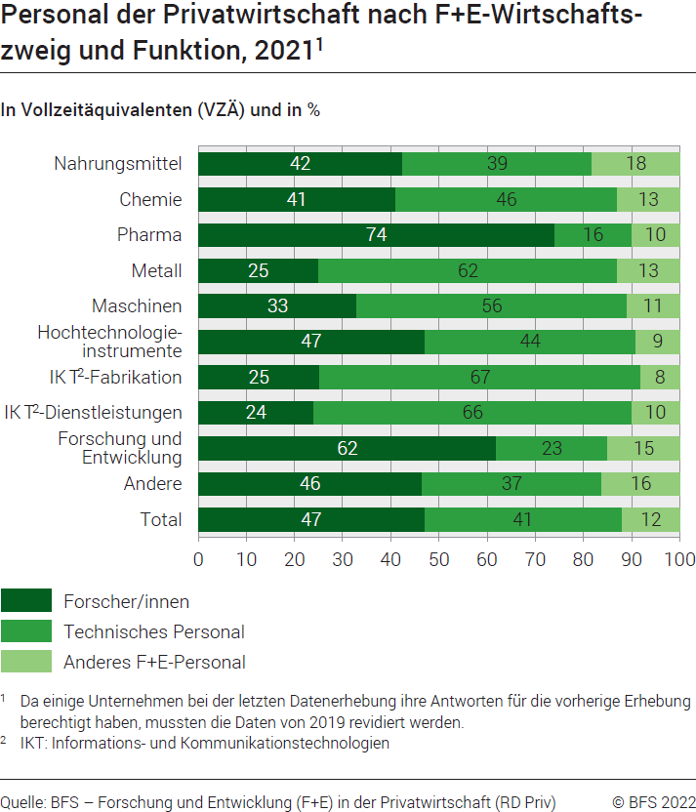

G259
...
Sektor Bund
Personal Forschung und Entwicklung (F+E) in der Schweiz nach Funktion, 2000-2021
In Vollzeitäquivalenten (VZÄ) und in %

Funktion | in VZÄ
 | 2021 | 2019 | 2017 | 2015 | 2014 | 2012 | 2010 | 2008 | 2006 | 2004 | 2002
Forscher/ innen | 661 | 645 | 455 | 472 | 466 | 430 | 406 | 488 | 434 | 423 | 461
F+E-Techniker/ innen | 251 | 271 | 222 | 244 | 242 | 233 | 197 | 220 | 270 | 248 | 219
F+E-Hilfspersonal | 183 | 125 | 198 | 193 | 189 | 118 | 116 | 102 | 94 | 136 | 123
Total | 1095 | 1041 | 875 | 909 | 897 | 781 | 719 | 809 | 798 | 808 | 803

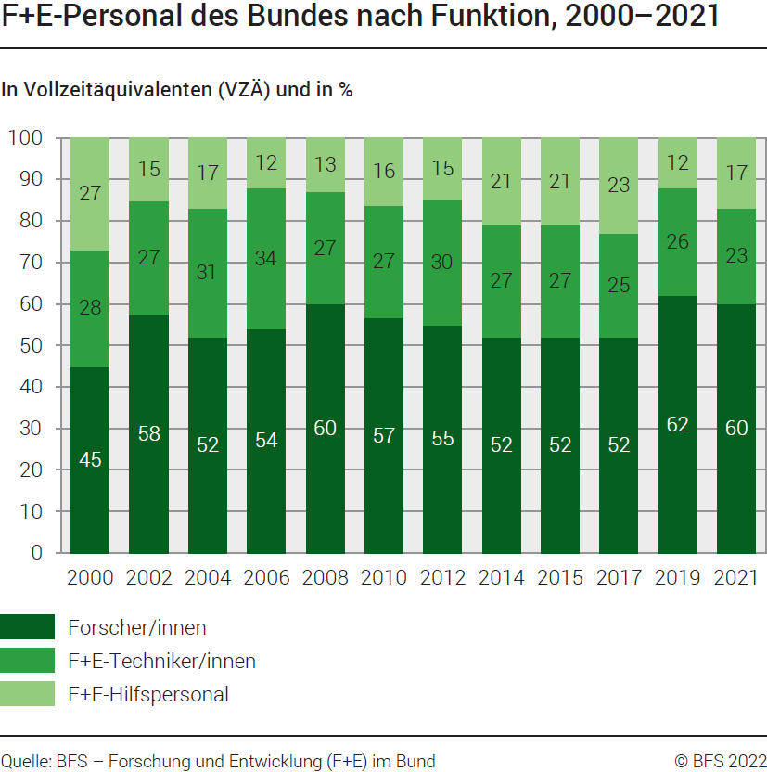

Quelle: BFS - Forschung und Entwicklung (F+E) im Bund
© BFS

G255
...
Sektor Bund
Personal Forschung und Entwicklung (F+E) in der Schweiz nach Ausbildung, 2000-2021
In Vollzeitäquivalenten (VZÄ) und in %

Ausbildung | in VZÄ
 | 2021 | 2019 | 2017 | 2015 | 2014 | 2012 | 2010 | 2008 | 2006 | 2004
Tertiärstufe Hochschulen | 771 | 696 | 567 | 574 | 562 | 485 | 471 | 531 | 475 | 500
Tertiärstufe Höhere Berufsbildung | 56 | 50 | 44 | 45 | 38 | 33 | 34 | 49 | 37 | 57
Andere Ausbildungen | 269 | 296 | 265 | 291 | 297 | 263 | 213 | 230 | 286 | 251
Total | 1095 | 1041 | 875 | 909 | 897 | 781 | 719 | 809 | 798 | 808

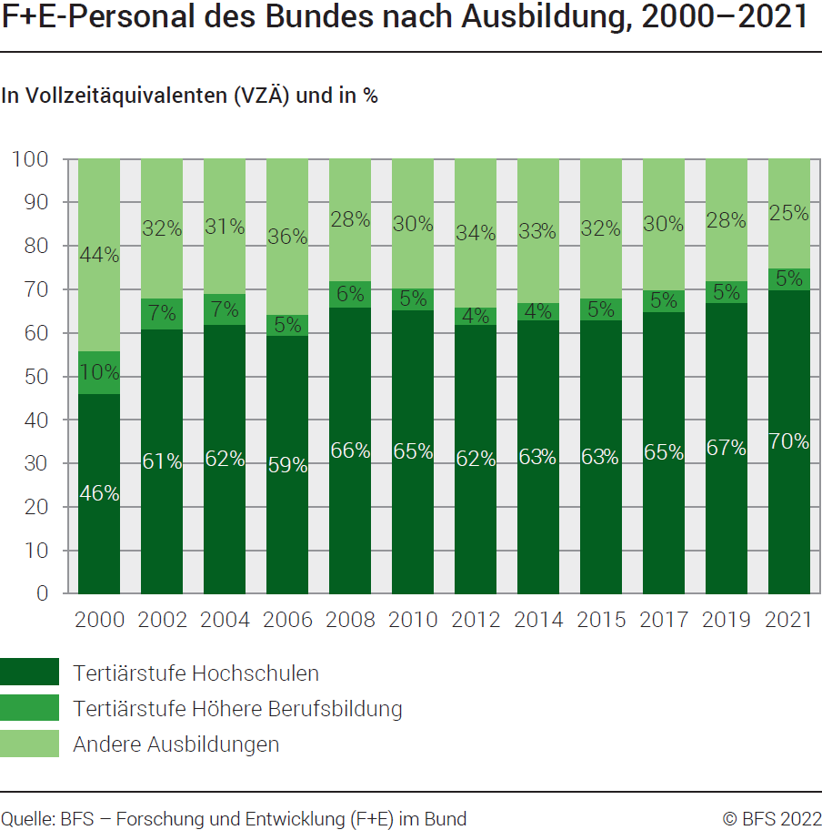

Quelle: BFS - Forschung und Entwicklung (F+E) im Bund
© BFS

G2
...
Land | VZÄ pro Tausend Erwerbstätige
Schweiz (2019) | 16.1
Frankreich | 16.0
Ver. Königreich (2019) | 14.0
EU 1 | 13.9
Italien | 13.7
Japan | 13.3

1 Zusammensetzung der EU am 1.2.2020
Quelle : OECD, MSTI Datenbank, Abteilung STI / EAS, Paris, September 2022
© BFS
